Tema 1
Volver

 | Por que al entrar al detalle del activo fijo tributario aparecen unos * | fW: porque se asocian a la Nota en azul al final de la ventana. Solicitado por TR hace muuucho tiempo
 | (estan marcados en cuadro rojo)
 |  | El asterisco de la depreciación instantánea se subíó. Por un tema de formato había quedado en la segunda línea.

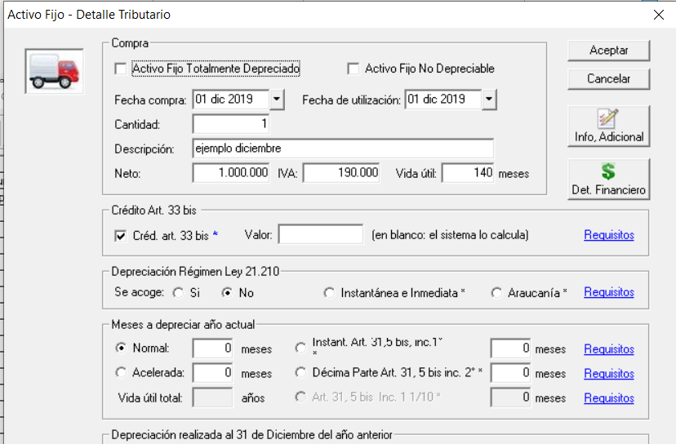
 |  | Respuesta Victor 01.06
 |  |  | Tema OK con ejecutable entregado

Tema 2
Volver

 | 1° | Tengo el siguiente bien ingresado el año 2020
 |  |  | Acogido a Dep. Instantanea e Inmediata
 |  |  |  |  | FW: ver respuesta abajo
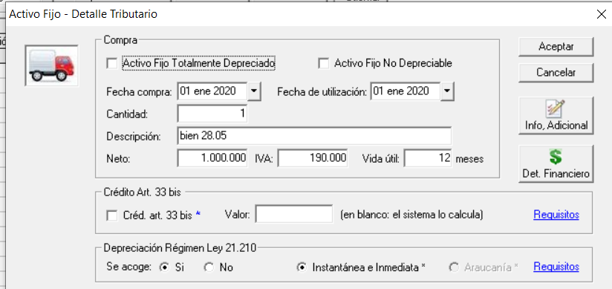

 | 2° | Voy al reporte tributario a mayo 2020

 | 3° | al sacar el reporte no muestra la depreciacion normal del bien (osea muestra $ 0)

 |  | en el cuadro rojo debiera mostrar el monto de depreciacion hasta mayo 2020
 |  | en este caso son 5 meses

 | FW: a mi si me lo muestra bien:

 | No será que no le marcaste la depreciación normal? Porque cuando entré a tu activo sólo estaba marcada la Instantánea e Inmediata.
 | De todas maneras es raro porque no deja grabar si no está la depreciación del 50% restante. |  |  | POR FAVOR REVISAR
 |  |  |  | OJO QUE NO HE HECHO NINGÜN CAMBIO ACÁ

 | Respuesta Victor 01.06
 |  | Desconozco que habra pasado
 |  | con el ejecutable anterior da el problema
 |  | con este ejecutable tema esta ok

Tema 4
Volver

 | Tema 4.1
 |  | Arriba dice "Incformacion" y debiese decir "Información"

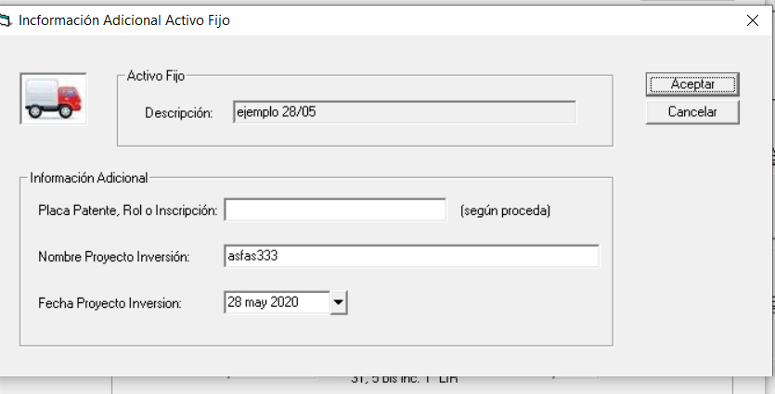

 |  |  |  |  |  |  |  | FW: Listo

 |  |  |  |  |  |  | Respuesta Victor 01.06
 |  |  |  |  |  |  |  |  | Tema OK

 | Tema 4.2

 |  | el tema de "Placa Patente, Rol o Inscripcion" podria quedar en 0 o en blanco
 |  | pero seria bueno indicar un mensaje que quedara en blanco |  |  |  |  | FW: de acuerdo a lo indicado en las especificaciones la patente es un dato obligatorio y es sistema no permite grabar sis ese dato.

 |  |  |  |  |  |  | Favor indicare cuál es el problema. No entiendo

 |  |  |  |  |  |  | Respuesta Victor 01.06
 |  |  |  |  |  |  |  | Podria suceder que ingresemos un computador
 |  |  |  |  |  |  |  | el cual no tiene placa patente, rol o inscripcion

 | Tema 4.3
 |  | Para Dep. instantanea e inmedita y la araucania
 |  |  | La fecha de proyecto inversion debe ser entre
 |  |  |  | 2019-10-01 | al | 2021-12-31

 |  |  |  |  |  |  | Respuesta Victor 01.06
 |  |  |  |  |  |  |  |  | Tema OK

Tema 7
Volver

 | Al ver resumen seria bueno agregar columna "Tipo Depreciacion Actual"

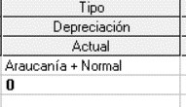
 |  | FW: Listo
 |  |  | Respuesta Victor 01.06
 |  |  |  | Tema OK

Tema 8
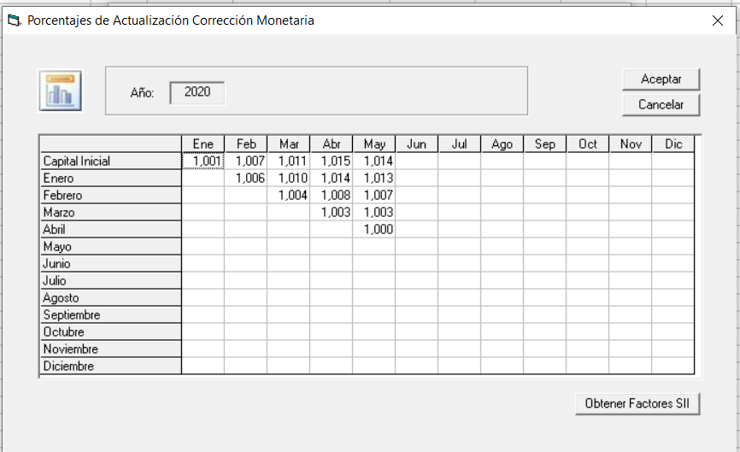
Volver

 | Franca
 |  | existe la posibilidad que se ingresen parametros para el año 2020, 2021, 2022

 |  | la idea es hacer pruebas para años 2020, 2021 y 2022

 |  | hoy solo tenemos hasta abril 2020

 |  | luego cuando salga actualizador a cliente borramos esos parametros

 |  | FW: El sistema actualmente permite ingresar los valores de IPC a mano y calcula el resto de las columans incluyendo el factor

 |  | Basta hacer dobleckic sobre la celda para que se abra para editar. Yo me inventé unos valores: |  |  | OJO: No se ha hecho ningún cambio en esta ventana. Está así desde siempre.

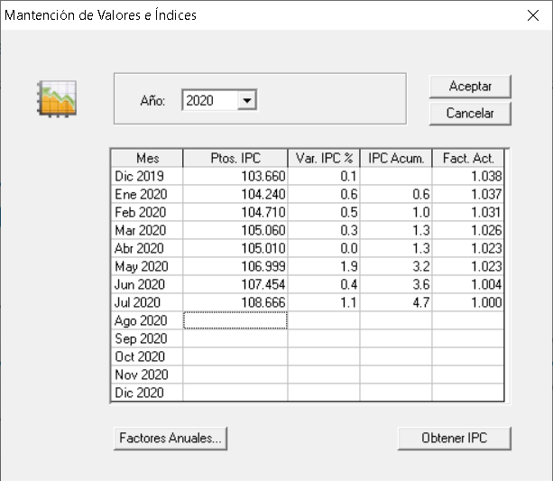

 |  |  |  |  | FW: esta pantalla hace los cálculos desde siempre y, a veces, se producen direfencias con el SII

 |  | Respuesta Victor 01.06
 |  |  | Mi pregunta era pq yo me acuerdo que se agrego esta pantalla (que esta más abajo)
 |  |  | pense que con pantalla de abajo hacia los cálculos
 |  |  | favor ratificar con que pantalla hace los cálculos el activo fijo | fw: esta pantalla copia los datos del SII para que no se produzcan diferencias en los decimales. NO HACE CÁLCULOS

Tema 9
Volver

 | al estar en el año 2020 |  | y marcar depreciacion (cuadro rojo) | FW: ver respuesta abajo

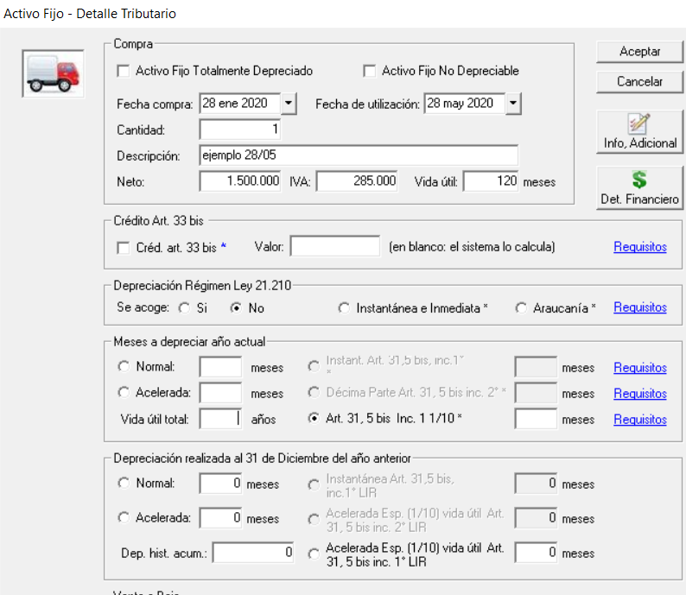

 | no muestra los meses y tampoco hace calculos

 |  | FW: tomé el mismo activo fijo que muestras acá, que estaba con dep. Araucanía. Lo cambié a Decimpa Parte MT: |  |  | A mi me funciona OK, favor probar.
 |  | y automáticamente me puso 8 meses: |  |  | OJO que no he hecho ningún cambio acá

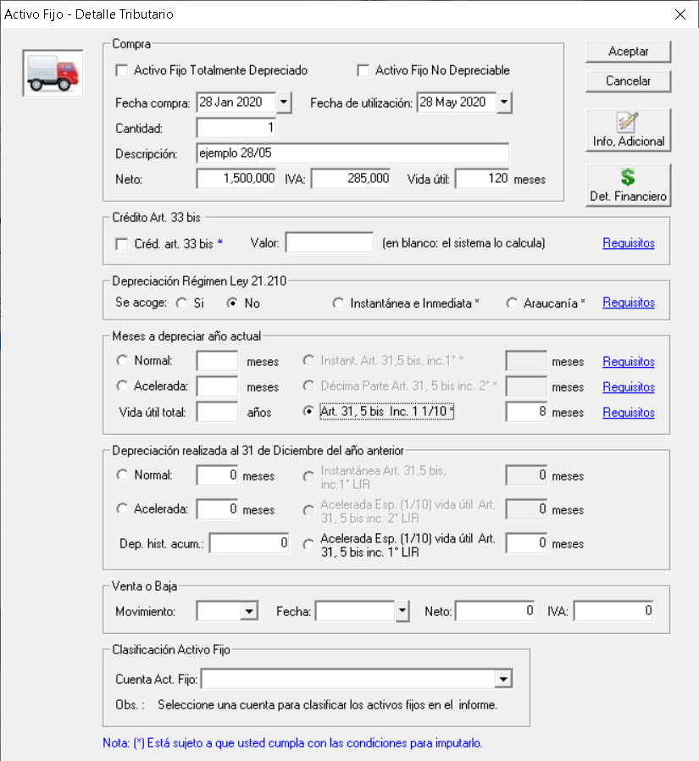

 |  | Entro al reporte:

 |  | Cambio la fecha hasta:

 |  | Respuesta Victor 01.06
 |  |  | Tema OK

Tema 12
Volver

 | en el bien comprado en octubre no muestra monto de depreciacion normal
 | lo muestra en $ 0

 | Ejemplo 1 enviado en su momento

 | FW: eso es porque en la depreciación Normal dice 0 meses a depreciar:

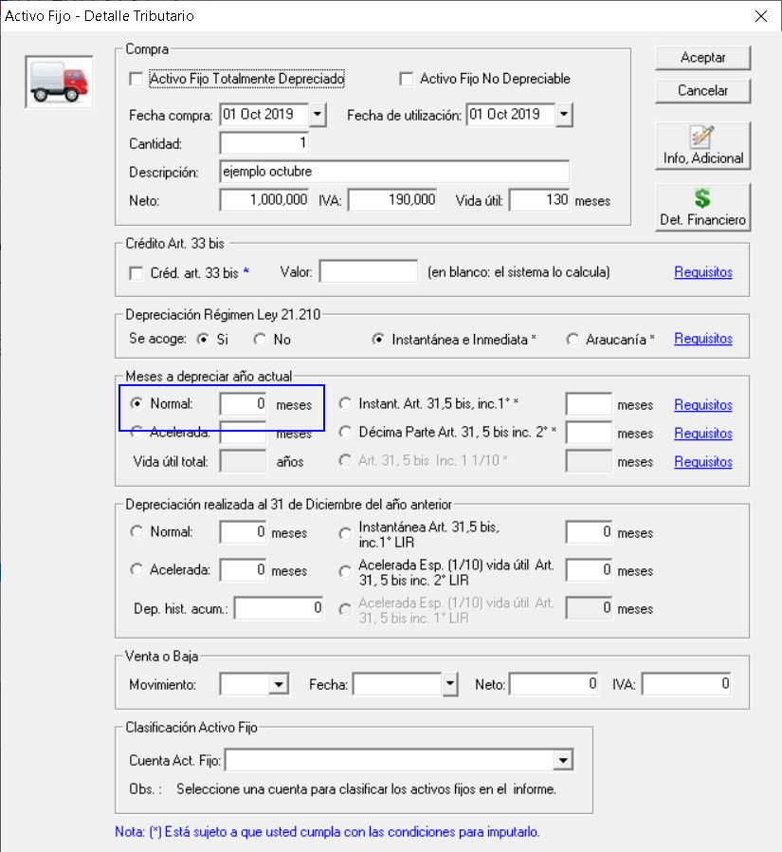

 | Si lo cambiamos a 3 meses como suguiere el sistema:

 | FW: Más aún, cree un nuevo activo fijo con las mismas características y el sistema, al seleccionar Dep Instantánea e Inmediata y luego Dep Normar, automáticamente me sugirió los 3 meses.

 | FAVOR REVISAR.
 | OJO: NO HE HECHO NINGÜN CAMBIO ACA

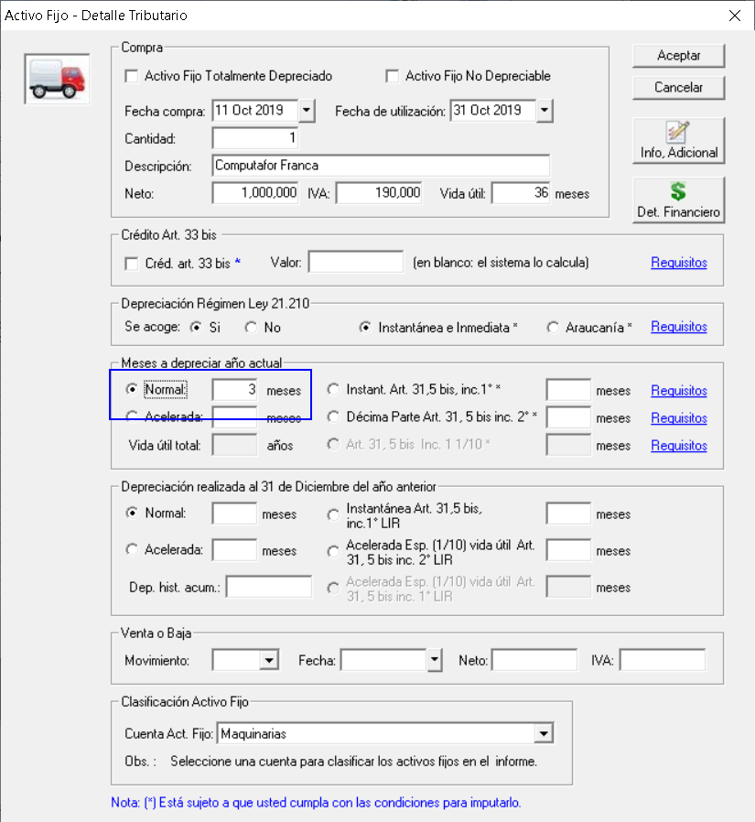

 | Respuesta Victor 01.06
 |  | Desconozco que habra pasado
 |  | con el ejecutable anterior da el problema
 |  | con este ejecutable tema esta ok

